t_ext
 |  | tae,max | 34
 | Temperatura esterna | Dtae | 11
 | [°C] | pt
6 | 23.22 | 0.98 | 23.22
7 | 23.77 | 0.93 | 23.77
8 | 24.76 | 0.84 | 24.76
9 | 26.19 | 0.71 | 26.19
10 | 27.84 | 0.56 | 27.84
11 | 29.71 | 0.39 | 29.71
12 | 31.47 | 0.23 | 31.47
13 | 32.79 | 0.11 | 32.79
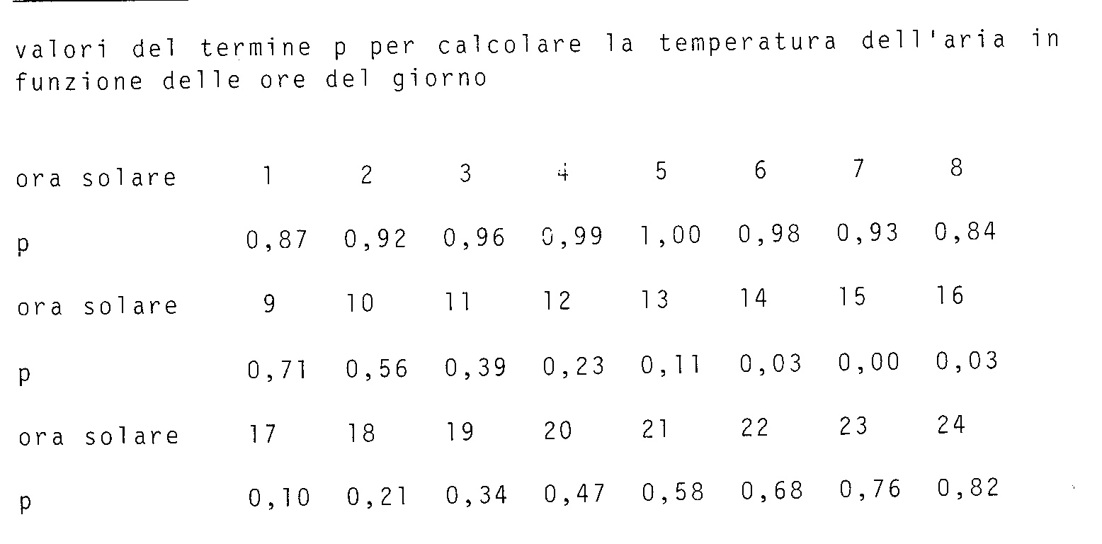
14 | 33.67 | 0.03 | 33.67
15 | 34 | 0 | 34
16 | 33.67 | 0.03 | 33.67
17 | 32.9 | 0.1 | 32.9
18 | 31.69 | 0.21 | 31.69
19 | 30.26 | 0.34 | 30.26
20 | 28.83 | 0.47 | 28.83
21 | 27.62 | 0.58 | 27.62
22 | 26.52 | 0.68 | 26.52
23 | 25.64 | 0.76 | 25.64
24 | 24.98 | 0.82 | 24.98
1 | 24.43 | 0.87 | 24.43
2 | 23.88 | 0.92 | 23.88
3 | 23.44 | 0.96 | 23.44
4 | 23.11 | 0.99 | 23.11
5 | 23 | 1 | 23

